1.1
194.02
83.1025 | Столбец1
207.45
164.11 | Среднее | 195.00766194 | первая квартиль = | 177.44 | нижняя граница нормы = |  | 119.75
204.01 | Стандартная ошибка | 1.9323560536
189.95 | Медиана | 194.91 | третья квартиль = | 215.9 | верхняя граница нормы = |  | 273.59
173.99 | Мода | 175.07
195.48 | Стандартное отклонение | 30.369359225 | межквартильный д. = | 38.46 | степени свободы = |  | 246
171.81 | Дисперсия выборки | 922.29797975 | квартильный размах = | 38.46
162.02 | Эксцесс | 7.8239558469 |  |  | альфа = | 0.05
211.69 | Асимметричность | 0.27834545557
175.07 | Интервал | 340.065 | размах выборки = | 340.065
206.13 | Минимум | 45.3175 |  |  | количество выбросов ниже нормы = |  | 2
187.93 | Максимум | 385.3825 | для E(X)
202.42 | Сумма | 48166.8925 | правая граница = | 198.81373511 | количество выбросов выше нормы = |  | 1
251.5 | Счет | 247 | левая граница = | 191.20158877
212.95 | Уровень надежности(95,0%) | 3.8060731709
155.18 |  |  | для Var(X)
233.37 |  |  | правая граница = | 1109.7346365
216.68 |  |  | левая граница = | 778.7744682
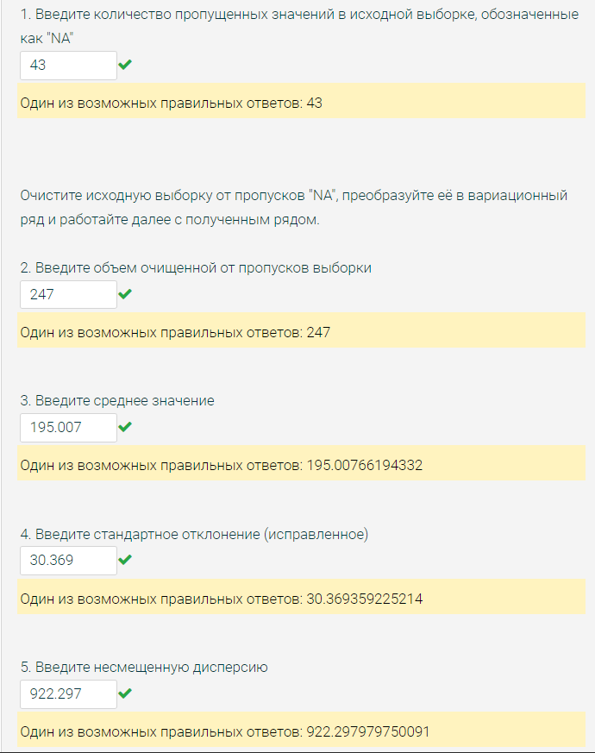
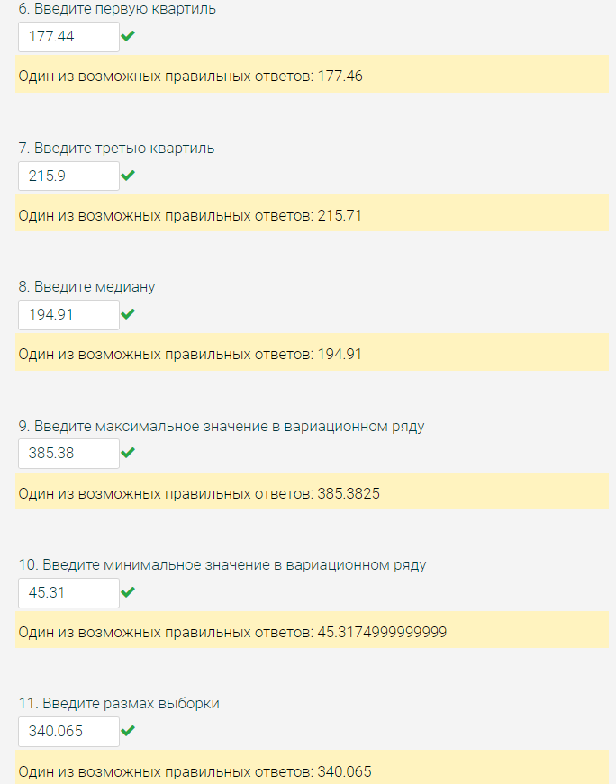
179.53
177.78
215.9
235.38
151.6
178.23
162.95
185.26
212.23
167.67
217.73
219.91
222.1
223.57
226.27
207.5
194.35
195.99
184.93
146.21
152.16
147.53
142.74
227.52
242.1
163.97
234.97
239.55
183.18
164.97
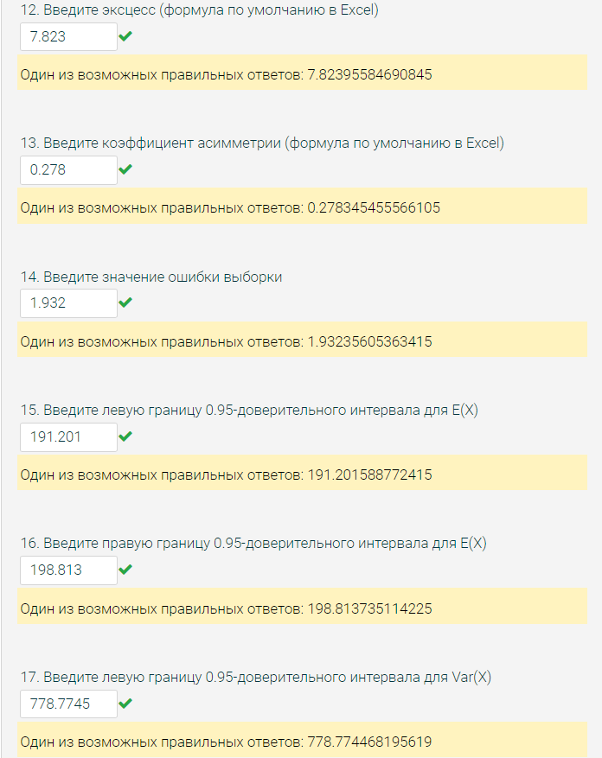
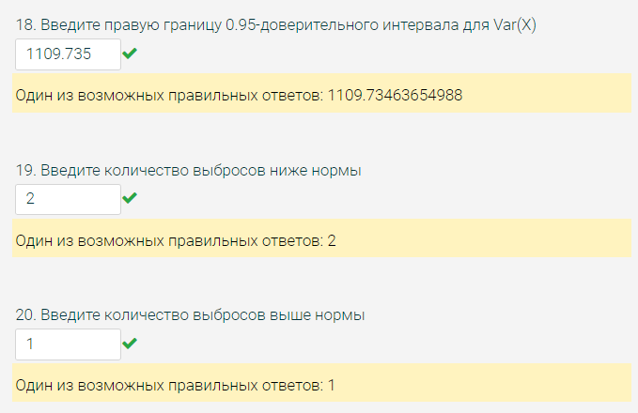
151.25
231.19
177.65
176.21
227.93
217.86
188.54
246.74
181.74
216.9
159.45
179.79
158.03
188.84
178.06
223.79
182.17
195.07
206.38
184.72
140.62
192.56
211.83
200.16
234.14
240.37
179.6
156.62
200.47
193.92
198.23
204.22
187.98
205.52
160.22
177.75
180.6
215.18
152.73
192.42
231.89
178.77
209.02
216.82
203.61
205.19
190.92
196.71
205.77
184.12
158.67
208.85
218.29
204.25
194.91
192.26
162.55
167.25
180.83
225.47
195.78
214.91
176.06
178.28
191.29
226.8
207.01
216.97
257.6
248.63
226.84
187.34
194.84
212.73
165.59
186.93
230.54
228.71
209.58
188.84
194.91
161.07
187.18
222.72
177.3
221.69
212.92
188.65
385.3825
197.56
159.92
185.39
161.59
206.34
186.68
190.92
175.17
208.12
191.31
236.75
210.33
216.93
158.51
188.3
185.2
198.72
177.48
203.66
219.59
174.44
227.03
173.17
153.06
219.33
227.75
223.86
216.71
196.3
185.47
222.18
189.64
183.69
181.74
189.6
232.14
132.77
230.76
215.52
197.74
158.55
224.27
207.73
196.7
173.31
216.3
218.71
159.34
177.44
175.54
182.7
196.94
196.46
173.79
216.26
196.67
214.41
215.93
181.02
214
166.11
224.95
45.3175
176.14
198.9
196.77
166.92
209.53
204.14
171.59
169.93
187.49
189.45
174.77
227.41
226.17
159.93
136.42
176.53
232.72
161.69
196.14
202.57
189.09
237.55
175.07
191.95
233.45
203.78
210.9
223.79
127.64
163.43
211.05
202.94
221.89
153.44
170.8
188.65
198.85
186.25
178.37
191.81
204.32
232.54
211.25
164.62
231.1

1.2
More | Ответ респондента | Частота | Доля
More | Less | 60 | 0.21428571429 | Ответ п.3 |  | счет = | 280 | степени свободы = |  | 279
Less | More | 61 | 0.21785714286 | Ответ п.4
More | Norm | 79 | 0.28214285714 |  |  | критическое значение хи-квадрат = | 227.00356088 | среднее = | #DIV/0!
Unkn | Unkn | 80 | 0.28571428571
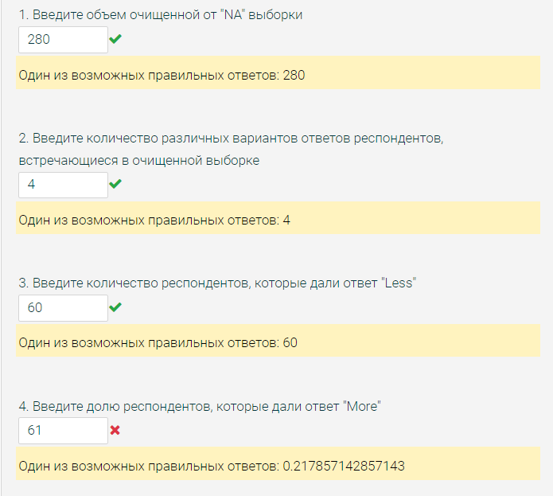
Norm
Norm | Сумма | 280 | 1
More |  | Ответ п.1
Norm | Построение ДИ для генеральной доли "More": |  |  |  |  |  |  |  | 4 пункт = | 0.21785714286
Norm | p* = | 0.21785714286
Less | q* = | 0.78214285714
Norm | γ = | 0.99
Less | Полуширина интервала:
Less | δ = | 0.063542896491
Less
More | Левая граница ДИ = |  | 0.15431424637 | Ответ п.5
Norm | Правая граница ДИ = |  | 0.28140003935 | Ответ п.6
Norm
Norm | Проверка гипотезы о равновероятном распределении ответов:
Unkn
More | Ответ респондента | Частота (ni) | Теоретическая вероятность (p^теор) | (ni - n*p^теор)^2/(n*p^теор)
Unkn | Less | 60 | 0.25 | 1.4285714286
Less | More | 61 | 0.25 | 1.1571428571
Norm | Norm | 79 | 0.25 | 1.1571428571
Less | Unkn | 80 | 0.25 | 1.4285714286
More
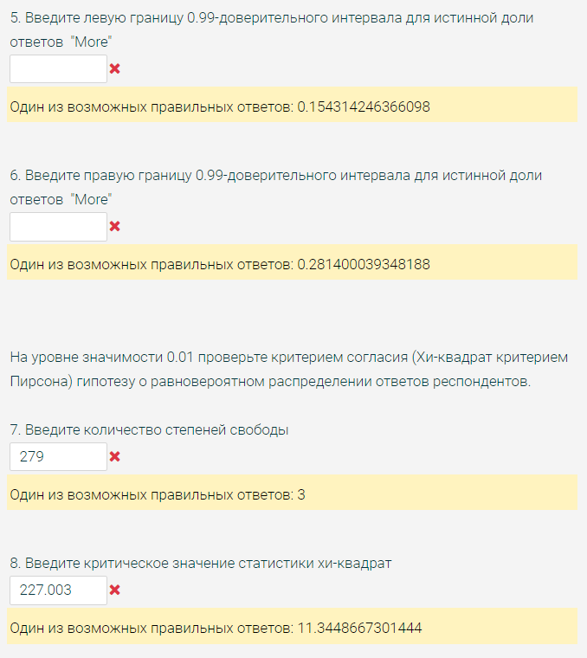
Norm | Наблюдаемое значение статистики: |  |  | 5.1714285714 | Ответ п.9
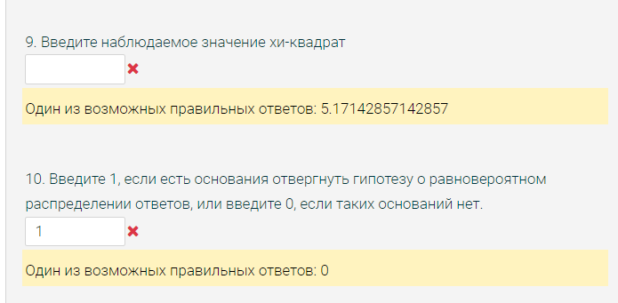
Norm
Norm | Количество степеней свободы df = k - 0 - 1 = |  |  | 3 | Ответ п.7
Unkn
More | α = | 0.01
Unkn
Norm | Критическое значение статистики Хи-квадрат = |  |  | 11.34486673 | Ответ п.8
More
Less | Нет оснований отвергнуть нулевую гипотезу, т к наблюдаемое значение статистики не превосходит критическое
Unkn |  |  |  | 0 | Ответ п.10
Norm
Norm
Less
Unkn
Norm
Unkn
Norm
Less
Norm
Unkn
Less
Less
Less
Unkn
Less
More
Norm
Less
Unkn
Less
More
Norm
More
Unkn
Norm
Unkn
More
More
Norm
Less
Unkn
Unkn
Norm
Norm
Unkn
Unkn
Norm
Unkn
Norm
More
Norm
Norm
Less
Unkn
Norm
Unkn
Norm
Unkn
Unkn
More
Unkn
Unkn
More
Unkn
Norm
Norm
Unkn
Norm
Less
Unkn
Unkn
Less
Unkn
Norm
Less
Less
Unkn
More
Norm
Unkn
Less
Less
Less
Unkn
Unkn
More
More
More
More
Less
Unkn
More
Unkn
Less
Norm
Less
More
More
Norm
Norm
Norm
Unkn
More
Norm
Norm
Less
More
Unkn
More
Unkn
Less
More
More
Unkn
Less
Less
Unkn
Unkn
Unkn
More
More
Norm
Norm
Unkn
Norm
More
Norm
Norm
Less
Norm
Less
Less
More
Less
Unkn
Norm
More
Norm
Unkn
Unkn
More
Norm
Less
Unkn
Norm
Norm
Unkn
More
Unkn
More
Unkn
Unkn
Unkn
More
Norm
More
Norm
Unkn
More
Norm
Norm
Norm
Norm
More
Less
Unkn
Unkn
Norm
Less
Less
Norm
Unkn
More
Norm
Unkn
Unkn
Less
Less
Less
Norm
Unkn
More
Less
Less
Norm
Unkn
Less
Unkn
Unkn
More
Less
Unkn
Norm
More
More
Unkn
Less
More
Unkn
Less
Norm
Less
Norm
Unkn
Unkn
Norm
More
Unkn
Norm
Unkn
Norm
Unkn
Less
Less
More
Unkn
More
Norm
More
Norm
Less
More
More
Unkn
Less
Norm
More
Less
Norm
Norm
More
Norm
Norm
More
Unkn
Less
Unkn
Unkn
Unkn
Unkn
Less
Norm
Unkn
Unkn
More
Norm
More
Less
Less
More
Less
More
Norm
Unkn

2.1
-231.78
-217.32 | Столбец1
-264.23
-240.69 | Среднее | -213.92430077 | первая квартиль = | -229.095 | нижняя граница нормы = |  | -275.3175
-245.92 | Стандартная ошибка | 1.5845509696
-184.84 | Медиана | -214.95 | третья квартиль = | -198.28 | верхняя граница нормы = |  | -152.0575
-201.13 | Мода | -216.34
-201.33 | Стандартное отклонение | 25.599204351 | межквартильный д. = | 30.815 | степени свободы = |  | 260
-233.61 | Дисперсия выборки | 655.31926338 | квартильный размах = | 30.815
-224.9 | Эксцесс | 2.3642840523 |  |  | альфа = | 0.05
-193.58 | Асимметричность | -0.69987969757
-180.29 | Интервал | 177.215 | размах выборки = | 177.215
-205.78 | Минимум | -334.475 |  |  | количество выбросов ниже нормы = |  | 3
-186.64 | Максимум | -157.26 | для E(X)
-238.36 | Сумма | -55834.2425 | правая граница = | -210.80411391 | количество выбросов выше нормы = |  | 0
-178.64 | Счет | 261 | левая граница = | -217.04448762
-204.12 | Уровень надежности(95,0%) | 3.1201868562
-171.61 |  |  | для Var(X)
-220 |  |  | правая граница = | 784.34628677
-227.23 |  |  | левая граница = | 555.79517379
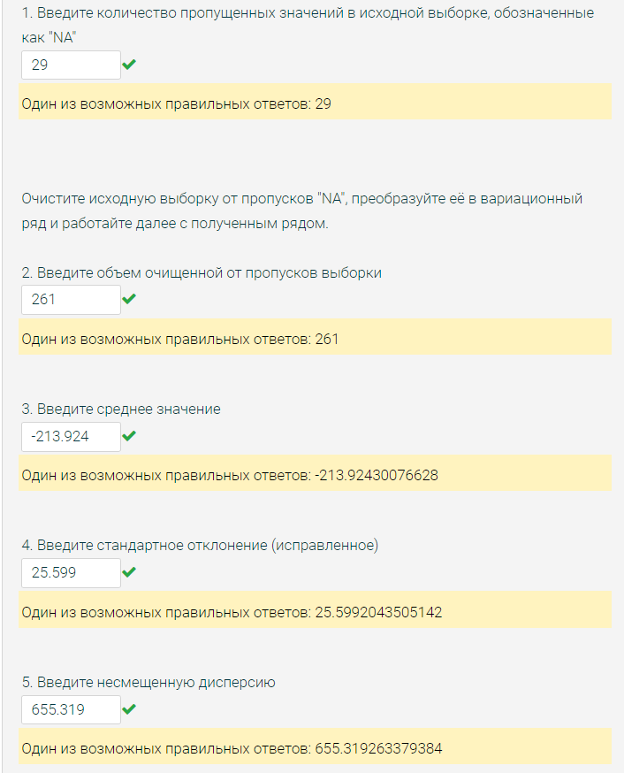
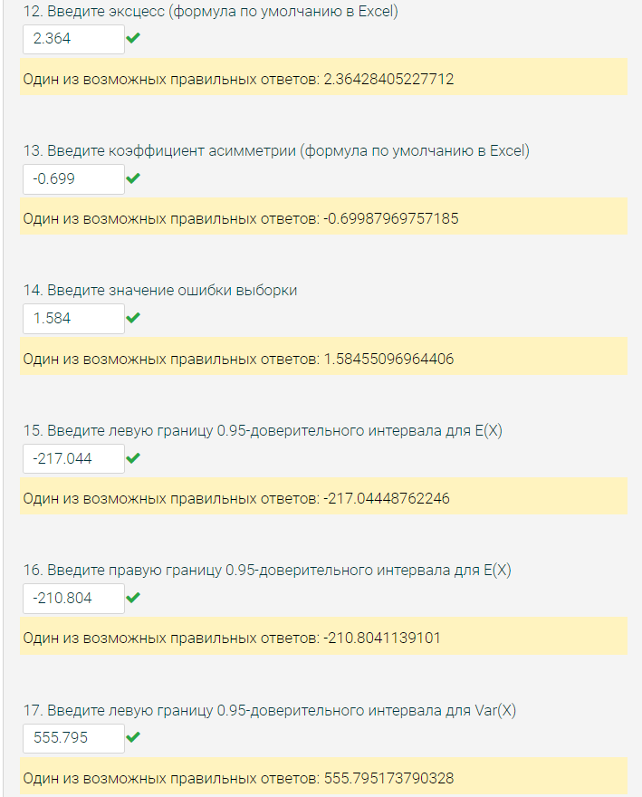
-200.24
-245.11
-318.8925
-247.93
-227.22
-180.53
-237.52
-175.12
-215.05
-198.96
-228.6
-228.03
-218.69
-235.02
-195.07
-215.85
-208.77
-232.92
-166.66
-172.49
-238.66
-216.9
-210.99
-240.56
-198.21
-200.14
-249.86
-234.98
-242.69
-262.63
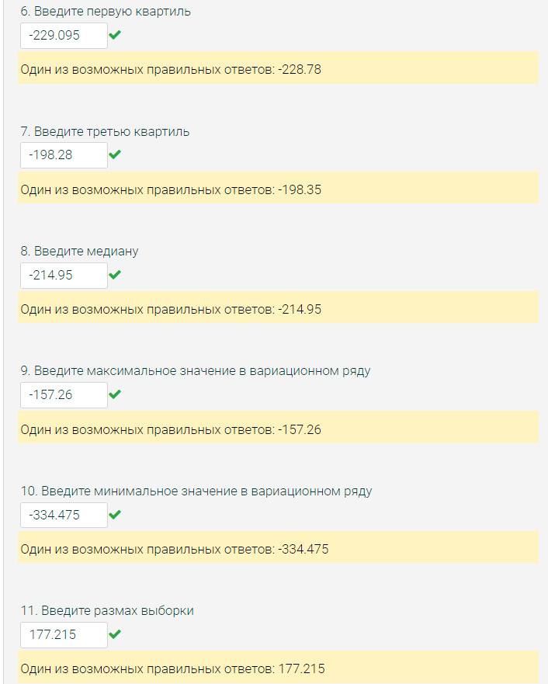
-204.8
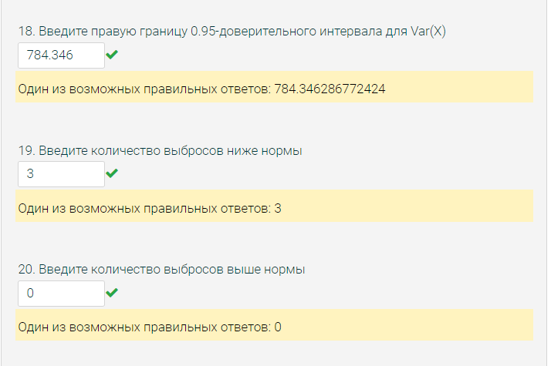
-231.16
-232.72
-238.38
-195.19
-230.56
-218.12
-241.29
-243.48
-240.78
-168.78
-183.22
-224.05
-246.83
-266.97
-168.87
-200.29
-194.56
-216.34
-248
-221.51
-208.44
-217.77
-202.28
-223.25
-187.62
-192.33
-184.22
-209.3
-157.26
-193.46
-223.42
-225.93
-175.74
-217.01
-242.32
-208.19
-202.18
-182.12
-193.38
-223.63
-180.19
-199.18
-231.52
-201.43
-205.49
-241.58
-170.46
-250.9
-233.86
-200.63
-165.94
-181.45
-273.33
-200.53
-183.71
-227.19
-202.74
-249.83
-252.68
-236.98
-208.37
-210.62
-200.7
-222.26
-219.95
-216.34
-198.35
-215.39
-210.53
-212.04
-213.11
-215.08
-225.29
-208.91
-227.69
-187.85
-204.66
-224.41
-209.29
-221
-184.69
-251.85
-227.15
-216.83
-210.21
-182.89
-236.43
-163.36
-217.89
-214.5
-215.16
-206.23
-193.35
-206.02
-171.54
-237.79
-216.12
-184.16
-247.51
-211.03
-194.01
-220.82
-208.24
-180.15
-193.8
-197.83
-191.83
-334.475
-203.61
-221.83
-232.01
-188.77
-205.33
-214.95
-228.31
-233.05
-175.48
-215.97
-304.225
-236.66
-232.82
-223.1
-232.71
-191.94
-205.77
-215.99
-222.25
-206.92
-199.34
-186.24
-222.8
-188.56
-212.2
-170.75
-190.84
-200.16
-214.09
-194.58
-243.01
-205.69
-226.05
-221.27
-221.99
-229.41
-166.86
-218.39
-206.49
-252.29
-203.83
-235.01
-187.23
-230.07
-188.6
-219.96
-206.51
-217.7
-221.77
-199.17
-216.35
-213.66
-191.5
-212
-222.01
-227.06
-228.78
-197.63
-225.78
-179.09
-200.86
-172.13
-205.21
-213.6
-162.18
-212.82
-238.94
-230.24
-183.54
-258.67
-238.28
-228.7
-205.62
-264.79
-208.05
-201.07
-232.77
-223.18
-189.25
-179.44
-228.25
-223.66
-220.53
-173
-202.99
-224
-186.12
-233.77
-259.02
-247.05
-220.52
-256.9
-230.83
-193.22
-231.34
-212
-204.09
-169.49
-202.24
-218.05
-218.46
-203.59

2.2
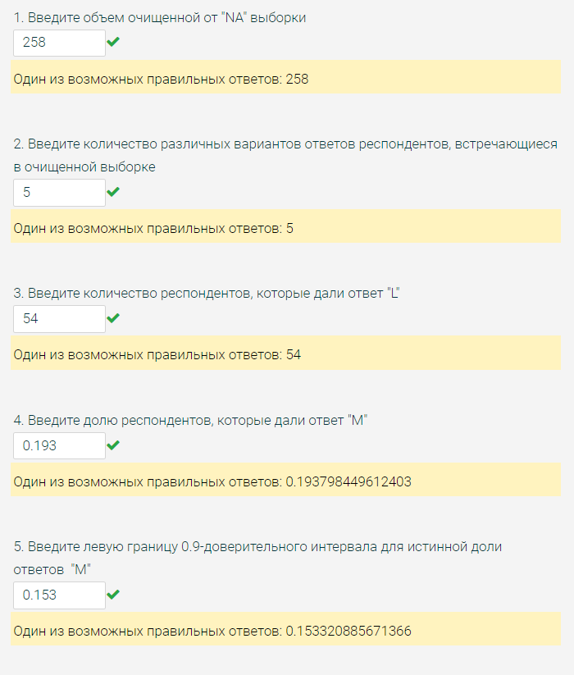
S | Ответ респондента | Частота | Доля
S | L | 54 | 0.20930232558
S | M | 50 | 0.19379844961
S | S | 54 | 0.20930232558
M | XL | 45 | 0.17441860465
L | XXL | 55 | 0.21317829457
M | Сумма | 258 | 0.78682170543
M
XL | Построение ДИ для генеральной доли "M":
M | p* = | 0.19379844961
XXL | q* = | 0.80620155039
XXL | γ = | 0.9
XXL | Полуширина интервала:
S | δ = | 0.040477563941
S
XL | Левая граница ДИ = |  | 0.15332088567
M | Правая граница ДИ = |  | 0.23427601355
M
L | Проверка гипотезы о равновероятном распределении ответов:
XXL
S | Ответ респондента | Частота (ni) | Теоретическая вероятность (p^теор) | (ni - n*p^теор)^2/(n*p^теор)
L | L | 54 | 0.2 | 0.11162790698
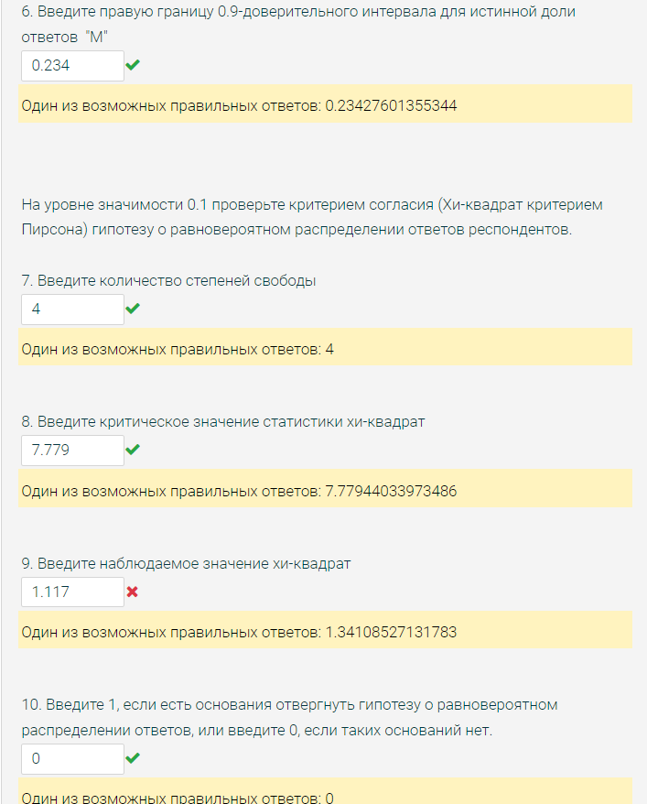
L | M | 50 | 0.2 | 0.049612403101
M | S | 54 | 0.2 | 0.11162790698
XXL | XL | 45 | 0.2 | 0.84418604651
XL | XXL | 55 | 0.2 | 0.22403100775
XL | Наблюдаемое значение статистики: |  |  | 1.3410852713
L
XXL | Количество степеней свободы df = k - 0 - 1 = |  |  | 4
XXL
XXL | α = | 0.1
XL
XXL | Критическое значение статистики Хи-квадрат = |  |  | 7.7794403397
L
M | Нет оснований отвергнуть нулевую гипотезу, т к наблюдаемое значение статистики не превосходит критическое
L |  |  |  | 0
XXL
L
M
XXL
L
XL
XL
XXL
M
XL
S
XL
L
XL
S
XXL
XXL
M
L
XL
XXL
M
XL
XXL
XL
M
L
M
XXL
XL
XXL
L
L
L
XL
L
L
M
L
M
S
M
S
M
L
XXL
L
XXL
M
XXL
XL
XL
S
S
S
L
S
XL
XXL
XXL
L
S
M
S
L
L
M
M
XL
S
XL
S
M
XXL
M
L
L
XXL
M
XXL
M
L
XXL
XL
L
L
XL
XL
XL
XXL
L
M
S
S
XXL
L
M
S
XL
S
M
XXL
XXL
XXL
S
XL
XXL
L
L
L
L
S
S
XXL
XL
XXL
S
S
XXL
S
L
XL
XL
XXL
S
L
M
M
S
S
L
L
XL
M
L
S
XL
S
S
S
XL
S
XXL
XL
M
XXL
L
XXL
S
S
S
S
M
L
M
M
XXL
XXL
L
XXL
XL
XL
M
S
XXL
XL
S
S
M
XXL
XL
XL
XXL
M
S
XL
L
S
L
M
L
XL
S
S
XXL
XL
L
XXL
S
L
XXL
S
L
M
M
S
M
L
XXL
XL
M
XXL
S
M
L
M
L
M
XXL
L
S
M
XXL
XL
S
XXL
XL
M
L
XL
M
XXL

2.3
A | B
-247.4797 | -218.53
-234.8431 | -218.22 | выборочный коэффициент корреляции Пирсона между X и Y = | -0.12093236938
-180.79 | -211.72
-175.8807 | -208.41
-172.2613 | -207.44 |  | Двухвыборочный t-тест с различными дисперсиями
-219.8701 | -202.63
-190.4117 | -202.58 |  |  | Переменная 1 | Переменная 2
-214.9293 | -202.22 |  | Среднее | -213.72464508 | -170.41663934
-215.282 | -201.54 |  | Дисперсия | 393.69343568 | 418.83754977
-224.1159 | -200.3 |  | Наблюдения | 122 | 122
-194.6713 | -196.18 |  | Гипотетическая разность средних | 0
-193.1223 | -194.26 |  | df | 242
-217.9845 | -193.66 |  | t-статистика | -16.781397909
-196.7165 | -192.94 |  | P(T<=t) одностороннее | 9.6134963583E-43
-205.8226 | -192.52 |  | t критическое одностороннее | 1.6511745136
-235.1202 | -192.46 |  | P(T<=t) двухстороннее | 1.9226992717E-42
-241.0122 | -191.52 |  | t критическое двухстороннее | 1.9698151341
-217.7969 | -191.51
-241.2713 | -190.93
-211.6671 | -190.67 | средние значения показателей у фирм различны? = | 1
-201.3665 | -189.77
-221.4792 | -189.73
-208.0149 | -189.39 |  | Двухвыборочный F-тест для дисперсии
-203.0504 | -188.26
-246.0572 | -187.42 |  |  | Переменная 1 | Переменная 2
-221.1846 | -187.17 |  | Среднее | -213.72464508 | -170.41663934
-200.0531 | -186.6 |  | Дисперсия | 393.69343568 | 418.83754977
-192.1246 | -186.46 |  | Наблюдения | 122 | 122
-219.0107 | -186.15 |  | df | 121 | 121
-192.3056 | -185.38 |  | F | 0.93996690579
-233.0038 | -185.13 |  | P(F<=f) одностороннее | 0.36701167287 | 0.73402334575
-210.1501 | -183.1 |  | F критическое одностороннее | 0.74063845298
-190.7514 | -182.83
-199.1895 | -182.79
-189.235 | -182.14 | дисперсии показателей фирм различны? = | 0
-220.7289 | -180.68
-217.9161 | -180.13
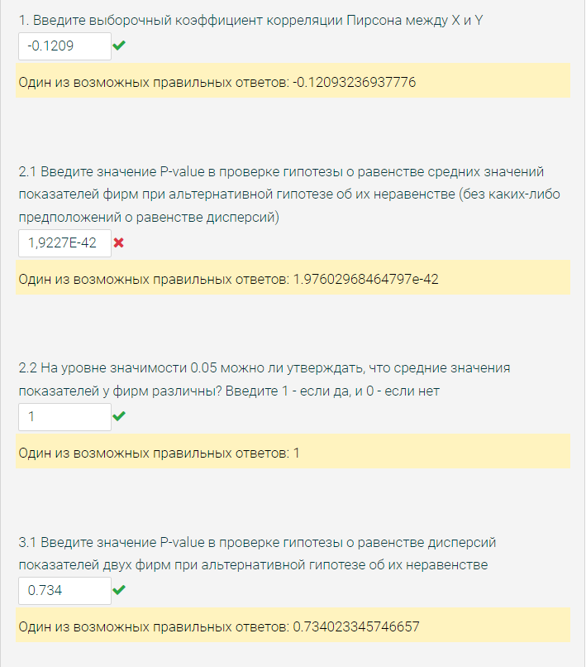
-190.2062 | -179.55
-215.1849 | -179.43
-205.0148 | -178.95
-214.9393 | -178.93
-211.2682 | -178.42
-225.7297 | -178
-210.6785 | -177.86
-218.9441 | -177.81
-239.0799 | -177.4
-255.098 | -177.06
-215.3953 | -176.94
-212.3707 | -176.77
-239.2477 | -176.76
-244.4609 | -176.39
-215.3648 | -176.37
-212.811 | -176.37
-205.1259 | -176.03
-207.3864 | -175.93
-212.7864 | -175.55
-225.6971 | -175.44
-187.8509 | -174.6
-184.9392 | -174.46
-224.7431 | -173.91
-208.9096 | -173.72
-219.7427 | -173.62
-188.6918 | -172.96
-206.3446 | -172.65
-230.5031 | -171.09
-224.5283 | -170.05
-208.7491 | -169.71
-190.6548 | -168.68
-187.4333 | -168.6
-243.6515 | -167.71
-203.987 | -166.91
-241.4701 | -166.49
-201.61 | -165.52
-196.7541 | -165.11
-206.387 | -165.03
-203.3716 | -164.05
-225.6348 | -163.78
-188.0768 | -163.57
-184.7838 | -163.43
-208.4973 | -162.48
-234.575 | -162.43
-233.2524 | -162.34
-233.6778 | -161.8
-155.3629 | -161.37
-212.7034 | -161.07
-200.0609 | -160.91
-212.4283 | -160.14
-239.2446 | -159.6
-233.1481 | -158.71
-231.3411 | -158.42
-209.9915 | -158.15
-177.3766 | -157.46
-212.3664 | -156.3
-222.4951 | -155.94
-214.9482 | -154.21
-208.3004 | -151.74
-213.9811 | -151.13
-230.423 | -150.99
-235.4056 | -150.29
-191.8306 | -149.99
-238.2967 | -149.21
-203.7746 | -148.28
-226.7336 | -147.83
-249.8828 | -147.8
-228.876 | -146.3
-212.2847 | -145.72
-202.0785 | -144.81
-208.7514 | -144.44
-186.7236 | -143.8
-220.0886 | -143.43
-210.1542 | -142.33
-198.9089 | -141.86
-268.6565 | -140.21
-223.4291 | -138.88
-210.8934 | -137.57
-257.3496 | -135.68
-225.5834 | -133.92
-174.8149 | -133.88
-229.1703 | -132.29
-195.2674 | -128.12
-243.276 | -124.93
-215.7249 | -119.09

3.1
-261
-256.6 | Столбец1
-262.1
-250 | Среднее | -248.35009025 | первая квартиль = | -267.05 | нижняя граница нормы = |  | -323.075
-252.7 | Стандартная ошибка | 2.2985295415
-258.3 | Медиана | -249.3 | третья квартиль = | -229.7 | верхняя граница нормы = |  | -173.675
-248.7 | Мода | -238.6
-311.6 | Стандартное отклонение | 38.25515574 | межквартильный д. = | 37.35 | степени свободы = |  | 276
-279.4 | Дисперсия выборки | 1463.4569407 | квартильный размах = | 37.35
-259.6 | Эксцесс | 13.18516029 |  |  | альфа = | 0.1
-210.6 | Асимметричность | 1.7508485179
-238.3 | Интервал | 407 | размах выборки = | 407
-235.6 | Минимум | -396.4 |  |  | количество выбросов ниже нормы = |  | 3
-223.3 | Максимум | 10.6 | для E(X)
-273.5 | Сумма | -68792.975 | правая граница = | -244.55661268 | количество выбросов выше нормы = |  | 3
-210.7 | Счет | 277 | левая граница = | -252.14356782
-229.5 | Уровень надежности(90,0%) | 3.7934775716
-238.6 |  |  | для Var(X)
-291.1 |  |  | правая граница = | 1693.3851367
-262.1 |  |  | левая граница = | 1279.2273324
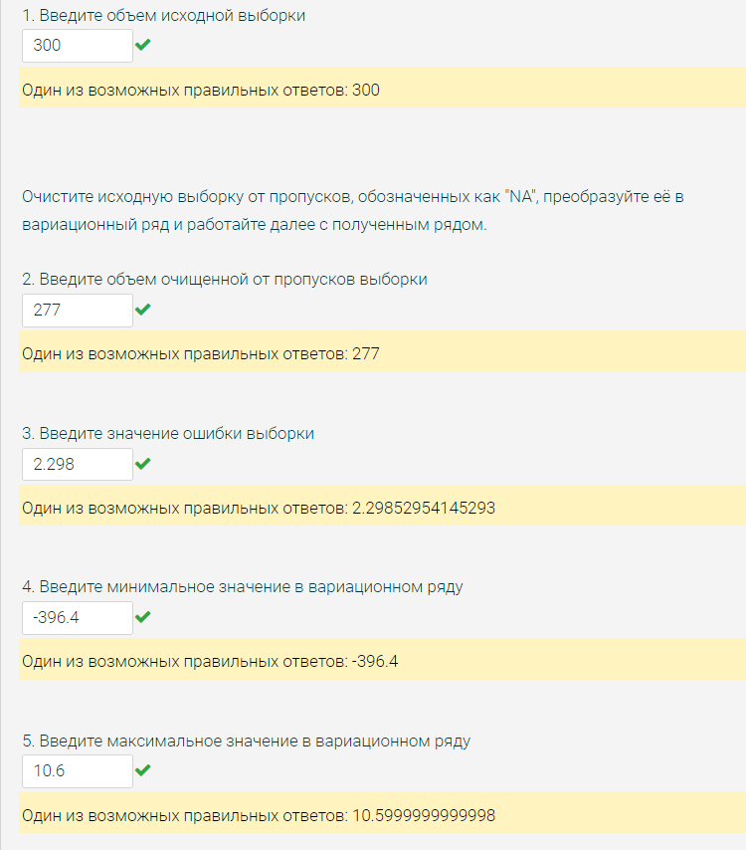
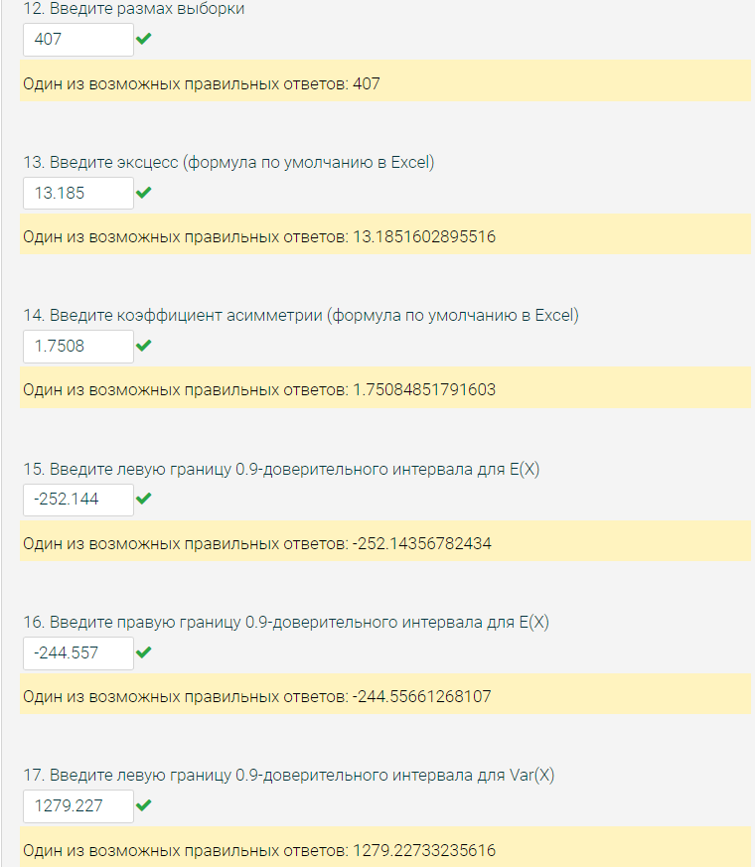
-232.5
-190.5
-251.4
-214.4
-238.5
-289.8
-281.7
-278
-256.1
-241.4
-253.6
-212.9
-266.9
-245.2
-261.7
-271
-223.8
-273.1
-199.4
-273.1
-241.9
-280.7
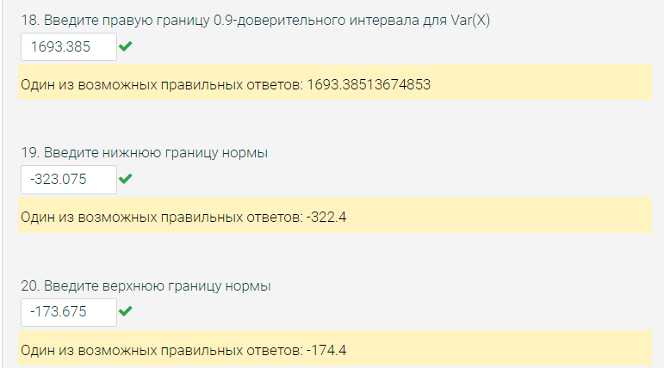
-218.8
-237.8
-232
-238.6
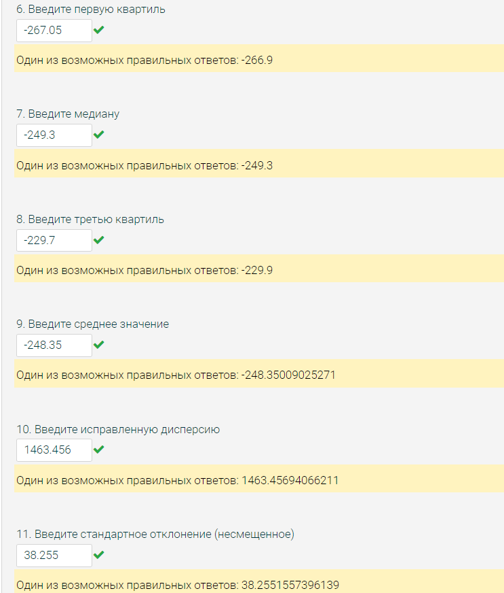
-251.1
-261.1
-266.3
-255.7
-251.2
-249.1
-263.1
-221.8
-244.7
-243.7
-298.5
-63.4
-280.5
-304.9
-241.3
-199.2
-322.1
-279.9
-287.5
-240.7
-250.9
-250.7
-254.2
-214.2
-232.5
-281.9
-248.7
-233.8
-291.7
-221.9
-252.2
-273.7
-222.9
-269.1
-246.8
-211.2
-233.4
10.6
-227.8
-228.9
-261.5
-274.2
-222.2
-299.7
-259.8
-241
-249.2
-238.6
-260.9
-260.7
-229.4
-199.7
-287.4
-367.875
-251.1
-223.6
-267.2
-268.8
-240.2
-310.8
-237.3
-260.9
-270.9
-264.9
-244.9
-241.8
-274.4
-305.3
-177.9
-194.2
-231.2
-259.7
-261.9
-241.4
-267.6
-224.2
-239.6
-277.8
-241.3
-266.7
-359.4
-252.1
-245.6
-306.3
-236.7
-252.1
-273.9
-202.1
-228.3
-273.9
-251.3
-275.8
-247.6
-246.5
-206.5
-216.1
-217.1
-214.2
-234.2
-249.3
-222.9
-197.1
-248.3
-266.3
-242.2
-249.7
-241.7
-239.1
-250.3
-210.9
-213.4
-269.1
-238.1
-229.9
-255.6
-263.7
-213.6
-247.1
-211.2
-224.3
-242.5
-289.1
-275.2
-259
-228.2
-251.6
-268
-246.1
-396.4
-281.8
-282.7
-254.3
-254.3
-223.5
-281.3
-274.8
-26.4
-245.5
-235.3
-224.9
-276.9
-263.8
-223.4
-245.8
-284.7
-202
-256.7
-200.5
-248.6
-245.4
-246.8
-275.4
-245
-264.7
-234.5
-260.7
-207.1
-299.3
-229
-250.1
-249.2
-303.3
-256.8
-290.8
-219.5
-232.1
-225.6
-233.3
-256.6
-254.1
-258.5
-236.3
-216.6
-302.2
-247.7
-238.2
-264.5
-240
-320.6
-276.5
-260.9
-279.4
-240.5
-263.7
-225.4
-222.5
-244.6
-289.5
-219.5
-276
-254.1
-278.5
-249.8
-211
-229.9
-238.3
-263.4
-271.3
-299.3
-267.3
-238.4
-277.5
-255.5
-308.3
-264.1
-240.4
-263.8
-237.4
-224.2
-261.6
-273.2
-321.3
-220.8
-205.6
-218.7
-206.7
-256.8
-189.1
-191
-252.1
-200.1
-222.9
-266.9
-207.9
-315.6
-198.6
-256.9
-252.9
-286.9
-218.9
-209.2

3.2
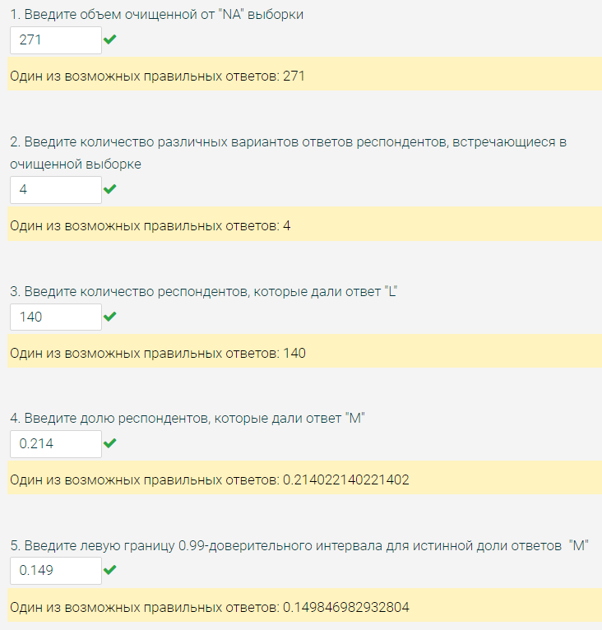
L | Ответ респондента | Частота | Доля
L | L | 140 | 0.51660516605
L | M | 58 | 0.21402214022
L | S | 53 | 0.19557195572
M | XL | 20 | 0.073800738007
L
XL | Сумма | 271 | 1
L
L | Построение ДИ для генеральной доли "M":
S | p* = | 0.21402214022
S | q* = | 0.78597785978
L | γ = | 0.99
L | Полуширина интервала:
S | δ = | 0.064175157289
L
L | Левая граница ДИ = |  | 0.14984698293
S | Правая граница ДИ = |  | 0.27819729751
L
L | Проверка гипотезы о равновероятном распределении ответов:
M
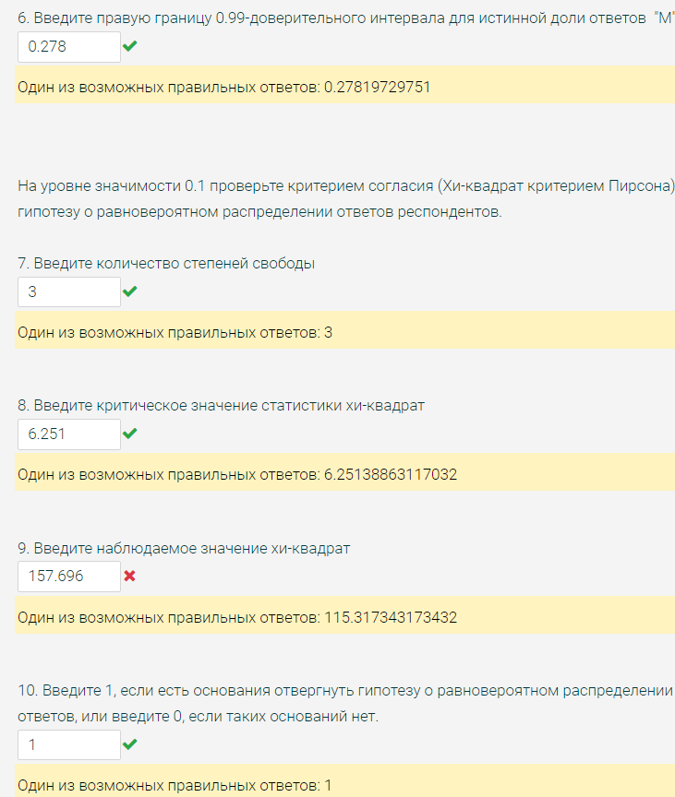
L | Ответ респондента | Частота (ni) | Теоретическая вероятность (p^теор) | (ni - n*p^теор)^2/(n*p^теор)
L | L | 140 | 0.25 | 77.048892989
L | M | 58 | 0.25 | 1.4031365314
L | S | 53 | 0.25 | 3.2112546125
XL | XL | 20 | 0.25 | 33.654059041
S
L | Наблюдаемое значение статистики: |  |  | 115.31734317
L
M | Количество степеней свободы df = k - 0 - 1 = |  |  | 3
M
L | α = | 0.1
L
S | Критическое значение статистики Хи-квадрат = |  |  | 6.2513886312
L
L | Нет оснований отвергнуть нулевую гипотезу, т к наблюдаемое значение статистики не превосходит критическое
L |  |  |  | 1
L
S
M
L
S
S
XL
M
L
L
L
M
L
L
L
L
S
M
S
S
L
M
L
L
XL
S
L
L
L
L
S
L
L
L
L
L
L
L
L
S
M
L
L
M
L
L
L
S
L
S
L
M
S
L
M
L
L
L
XL
M
XL
XL
L
L
L
M
L
M
M
L
L
M
L
L
L
M
L
XL
L
L
S
S
L
L
XL
L
L
L
L
S
XL
L
M
S
L
L
M
M
S
M
M
L
XL
L
S
L
L
L
M
L
M
L
L
L
L
S
M
L
M
M
L
S
M
L
M
L
L
L
S
L
S
M
L
XL
M
L
L
M
S
L
L
L
M
S
M
M
L
S
L
S
S
L
L
L
S
L
L
M
M
L
L
L
M
XL
L
M
XL
L
S
L
M
L
L
M
L
S
M
L
XL
S
XL
S
S
S
L
M
S
S
M
L
L
L
L
L
L
M
L
S
XL
L
M
L
M
M
S
S
XL
M
L
S
M
S
S
XL
L
L
M
L
L
S
XL
M
L
S
L
S
M
L
S
M
L
M
S
M
L

3.3
A | B
207.65 | -238.645
214.68 | -225.999 | выборочный коэффициент корреляции Пирсона между X и Y = | 0.10654276433
236.72 | -221.803
218.02 | -217.848
267.78 | -217.72 |  | Двухвыборочный t-тест с различными дисперсиями
234.77 | -214.519
265.73 | -211.694 |  |  | Переменная 1 | Переменная 2
277.2 | -211.094 |  | Среднее | 226.74292683 | -175.28347967
233.04 | -210.423 |  | Дисперсия | 482.51664054 | 575.62034419
222.54 | -210.349 |  | Наблюдения | 123 | 123
187.07 | -206.558 |  | Гипотетическая разность средних | 0
218.86 | -206.47 |  | df | 242
216.45 | -206.379 |  | t-статистика | 137.06803554
175.66 | -206.168 |  | P(T<=t) одностороннее | 1.1011650358E-231
212.19 | -205.772 |  | t критическое одностороннее | 1.6511745136
217.21 | -204.504 |  | P(T<=t) двухстороннее | 2.20E-231
206.78 | -204.379 |  | t критическое двухстороннее | 1.9698151341
232.73 | -203.981
229.51 | -203.014
230.06 | -201.156 | средние значения показателей у фирм различны? = | 1
219.87 | -200.586
234.74 | -200.561
225.77 | -200.46 |  | Двухвыборочный F-тест для дисперсии
226.28 | -199.936
227.36 | -199.798 |  |  | Переменная 1 | Переменная 2
220.2 | -197.137 |  | Среднее | 226.74292683 | -175.28347967
261.33 | -194.608 |  | Дисперсия | 482.51664054 | 575.62034419
238.85 | -193.805 |  | Наблюдения | 123 | 123
201.12 | -192.596 |  | df | 122 | 122
201.37 | -192.539 |  | F | 0.83825501551
240.1 | -190.741 |  | P(F<=f) одностороннее | 0.16558503764 | 0.33117007527
240.22 | -189.274 |  | F критическое одностороннее | 0.7415594018
213.05 | -189.229
217.36 | -188.647
235.04 | -188.436 | дисперсии показателей фирм различны? = | 0
211.91 | -188.213
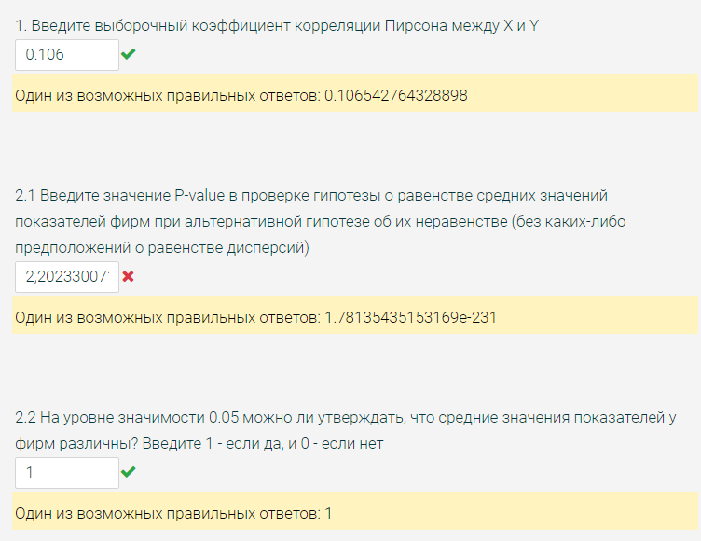
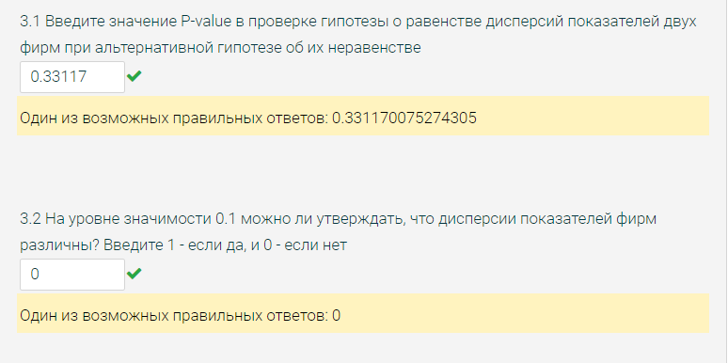
237.79 | -188.182
271.72 | -187.961
202.55 | -187.009
223.84 | -186.518
214.2 | -185.326
219.35 | -185.304
176.77 | -184.997
210.25 | -184.139
215.11 | -183.8
261.39 | -182.587
249.88 | -180.698
208 | -180.666
230.99 | -180.658
227.79 | -179.943
268.49 | -179.605
188.94 | -179.602
219.46 | -179.182
228.14 | -178.476
210.6 | -177.571
221.65 | -177.025
175.69 | -176.591
242.46 | -175.865
237.7 | -175.3
249.29 | -174.387
273.71 | -174.283
238.6 | -174.046
225.8 | -173.473
230.73 | -172.925
176.94 | -172.78
239.81 | -171.697
209.87 | -171.302
209.45 | -170.436
190.64 | -170.32
232.45 | -170.242
266.62 | -170.143
204.06 | -169.881
243.57 | -168.372
232.07 | -168.298
200.08 | -168.079
238.29 | -167.925
253.51 | -167.774
261.18 | -167.486
213.78 | -167.11
240.16 | -166.348
211.72 | -166.268
235.82 | -166.053
212.11 | -165.776
247.74 | -165.543
238.26 | -163.7
252.67 | -163.353
228.56 | -161.956
217.84 | -161.649
229.05 | -161.277
221.73 | -160.954
248.46 | -160.948
235.8 | -160.237
155.8 | -158.788
232.46 | -158.696
216.74 | -157.153
231.02 | -156.601
201.57 | -156.081
228.88 | -156.059
241.33 | -155.89
243.27 | -155.634
224.56 | -155.369
214.34 | -155.311
203.86 | -155.025
208.07 | -154.142
222.59 | -153.728
208.25 | -153.575
234.31 | -151.565
219.91 | -149.09
244.08 | -146.639
217.42 | -146.53
239.07 | -146.028
222.64 | -145.817
237.54 | -144.894
237.35 | -144.38
229.76 | -142.173
214.88 | -138.64
235.29 | -137.38
212.24 | -137.352
225.38 | -130.494
227.08 | -125.66
240.11 | -119.689
268.74 | -116.776
278.49 | -107.642

4.1
"A"
-194.5 | Столбец1
-216.33
-247.2 | Среднее | -216.75022968 | первая квартиль = | -232.38 | нижняя граница нормы = |  | -278.895
-241.51 | Стандартная ошибка | 1.4354546891
-215.81 | Медиана | -215.81 | третья квартиль = | -201.37 | верхняя граница нормы = |  | -154.855
-266.72 | Мода | -197.21
-164.22 | Стандартное отклонение | 24.148085567 | межквартильный д. = | 31.01 | степени свободы = |  | 282
-231.4 | Дисперсия выборки | 583.13003656 | квартильный размах = | 31.01
-177.55 | Эксцесс | 1.8034795824 |  |  | альфа = | 0.01
-230.87 | Асимметричность | -0.26732872745
-225.82 | Интервал | 186.18 | размах выборки = | 186.18
-230.89 | Минимум | -311.84 |  |  | количество выбросов ниже нормы = |  | 3
-242.38 | Максимум | -125.66 | для E(X)
-220.43 | Сумма | -61340.315 | правая граница = | -213.02755665 | количество выбросов выше нормы = |  | 1
-197.21 | Счет | 283 | левая граница = | -220.47290272
-240.79 | Уровень надежности(99,0%) | 3.7226730343 |  |  | общее количество выбросов = |  | 4
-213.17 |  |  | для Var(X)
-236.68 |  |  | правая граница = | 732.20533469 |  | квантиль уровня 0.1 = | -245.238
-179.11 |  |  | левая граница = | 474.00468698
-199.46
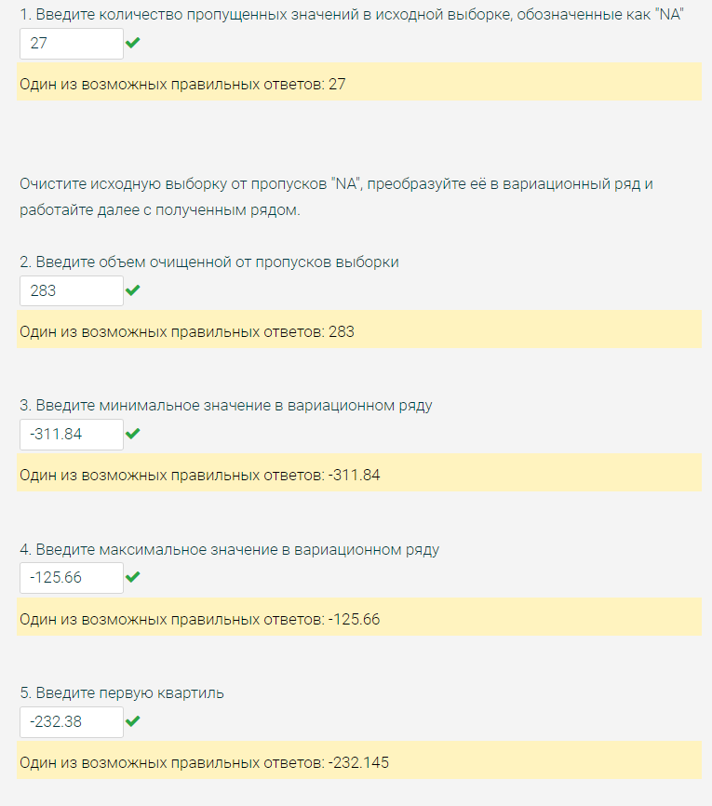
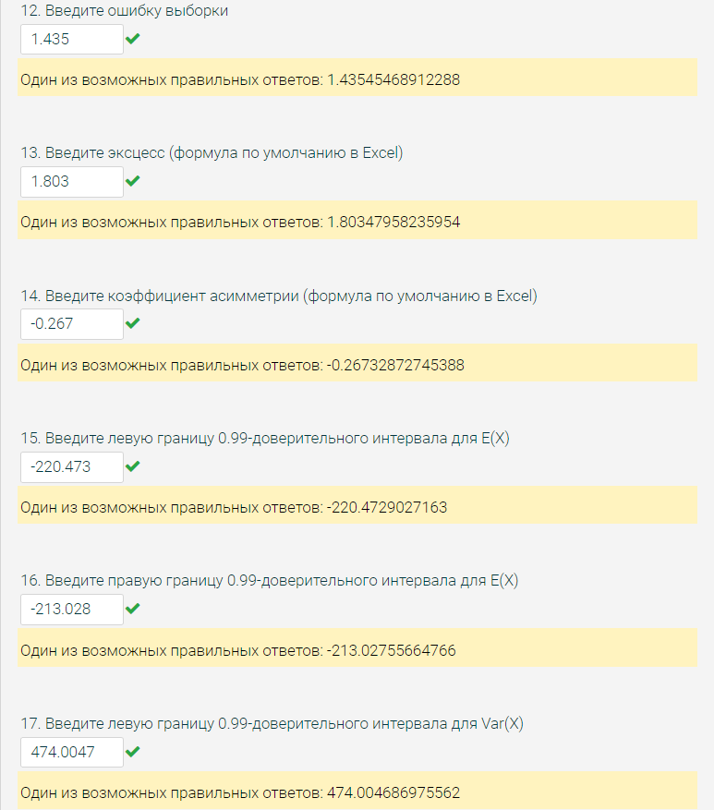
-253.28
-206.94
-205.48
-238.74
-212.82
-201.24
-186.79
-203.6
-205.14
-213.14
-196.22
-175.24
-215.01
-213.53
-235.86
-227.27
-215.71
-234.83
-225.62
-213.72
-216.66
-200.56
-244.84
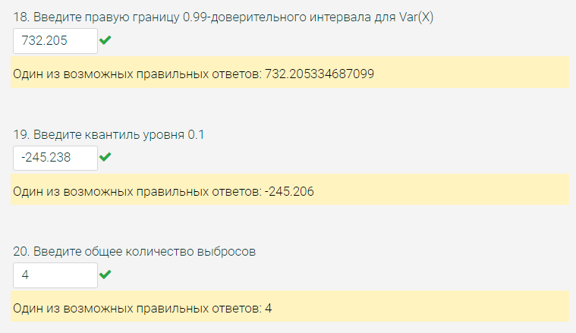
-189.06
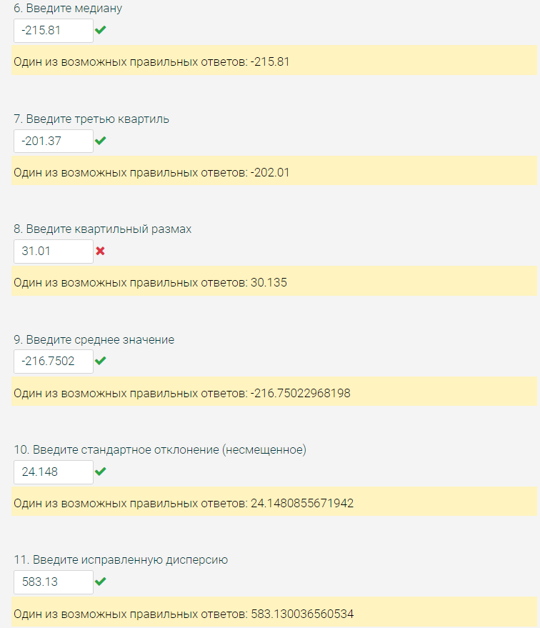
-224.67
-218.91
-218.52
-199.67
-209.94
-201.37
-197.21
-196.01
-252.47
-203.01
-208.58
-198.66
-262.14
-176.8
-220.92
-209.73
-211.53
-191.44
-197.27
-224.94
-207.73
-198.88
-195.82
-210.4
-166.47
-248.77
-196.51
-214.3
-234.92
-213.76
-234.13
-228.02
-193.68
-240.59
-229.04
-311.84
-197.03
-184.52
-205.3
-225.06
-165.86
-207.95
-237.96
-240.54
-178.94
-229.89
-229.79
-248.15
-252.93
-197.9
-257.07
-215.84
-204.28
-175.58
-247.94
-205.15
-189.81
-236.46
-235.39
-208.77
-234.83
-234.24
-242.6
-195.97
-207.14
-215.87
-224.42
-239.24
-246.24
-203.26
-198.26
-211.54
-188.53
-199.47
-206.53
-194.52
-175.7
-193.95
-235.34
-231.65
-214.7
-226.46
-206.05
-227.57
-203.11
-222.76
-235.67
-193.68
-192.3
-206.99
-180.77
-212.9
-247.79
-247.04
-236.32
-175.46
-224.83
-217.28
-215.92
-217.53
-258.44
-208.03
-229.66
-221.78
-175.56
-310.16
-219.92
-206.41
-200.88
-169.46
-224.78
-228.77
-225.96
-215.5
-227.67
-205.34
-227.56
-236.04
-199.43
-246.95
-199.51
-258.61
-259.35
-216.13
-202.65
-228.51
-228.42
-171.48
-188.09
-218.25
-221.41
-226.16
-221.05
-205.72
-195.77
-215.09
-125.66
-215.61
-189.87
-225.09
-194.28
-219.73
-198.24
-206.85
-250.06
-237.51
-252.7
-220.99
-240.83
-208.24
-232.38
-215.78
-236.41
-209.53
-223.97
-215.64
-221.63
-241.99
-215.64
-204.62
-189.28
-211.99
-214.46
-229.05
-204.46
-194.6
-228.65
-241.29
-220.49
-232.95
-189.36
-225.44
-196.95
-242.4
-240.32
-240.08
-203.81
-209.52
-242.01
-181.97
-203.57
-227.52
-236.07
-244.95
-216.21
-218.62
-228.94
-254.22
-260.59
-209.84
-306.205
-183.76
-215.28
-260.43
-193.43
-230.69
-228.14
-219.73
-197.84
-226.96
-218.84
-235.9
-205.63
-207.46
-203.35
-260.11
-200.15
-206.73
-248.23
-161.89
-205.84
-163.26
-166.77
-233.06
-231.91
-206.19
-203.03
-204.72
-207.17
-230.83
-218.94
-216.35
-205.73
-184.74
-237.34
-245.27
-233.61
-193.95
-227.94
-203.37
-191.15
-176.89
-236.3
-223.89
-218.12
-215.71
-205.03
-255.42
-235.13

4.2
"A" | Ответ респондента | Частота | Доля
E | A | 38 | 0.152
E | B | 50 | 0.2
B | C | 28 | 0.112
E | D | 30 | 0.12
C | E | 74 | 0.296
A | F | 30 | 0.12
C | Сумма | 250 | 1
A
B | Построение ДИ для генеральной доли "B":
E | p* = | 0.2
B | q* = | 0.8
B | γ = | 0.99
A | Полуширина интервала:
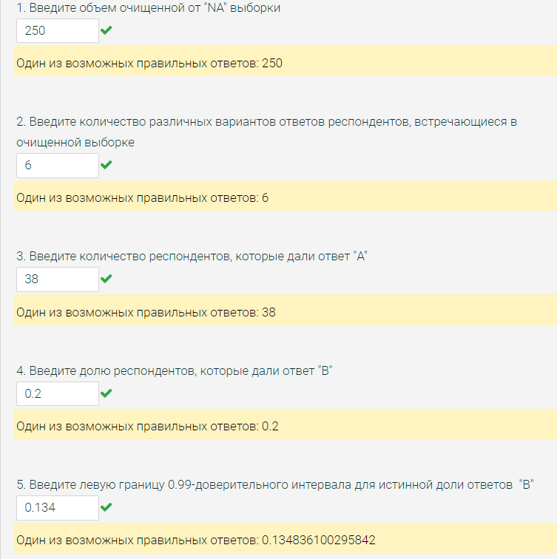
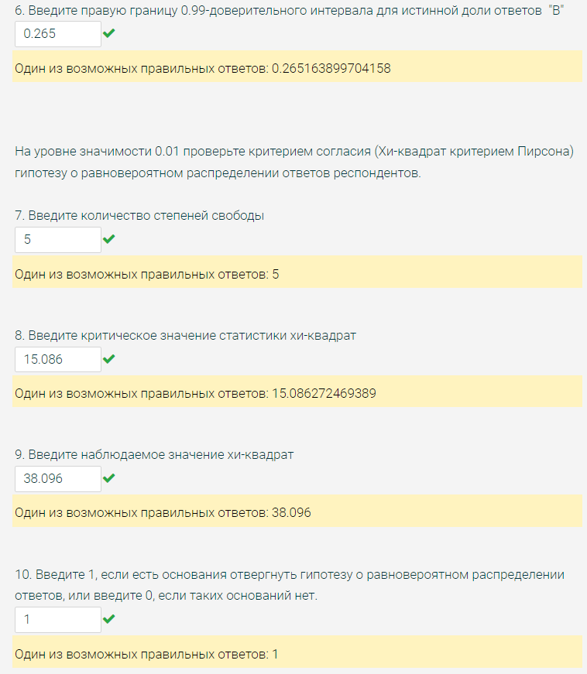
E | δ = | 0.065163899704
A
C | Левая граница ДИ = |  | 0.1348361003
A | Правая граница ДИ = |  | 0.2651638997
A
E | Проверка гипотезы о равновероятном распределении ответов:
A
E | Ответ респондента | Частота (ni) | Теоретическая вероятность (p^теор) | (ni - n*p^теор)^2/(n*p^теор)
B | A | 38 | 0.16666666667 | 0.32266666667
E | B | 50 | 0.16666666667 | 1.6666666667
D | C | 28 | 0.16666666667 | 4.4826666667
D | D | 30 | 0.16666666667 | 3.2666666667
B | E | 74 | 0.16666666667 | 25.090666667
B | F | 30 | 0.16666666667 | 3.2666666667
F | Наблюдаемое значение статистики: |  |  | 38.096
F
E | Количество степеней свободы df = k - 0 - 1 = |  |  | 5
E
F | α = | 0.01
B
B | Критическое значение статистики Хи-квадрат = |  |  | 15.086272469
F
E | Нет оснований отвергнуть нулевую гипотезу, т к наблюдаемое значение статистики не превосходит критическое
B |  |  |  | 1
F
C
A
E
E
E
E
B
E
E
E
C
E
D
F
E
C
C
C
B
E
A
D
E
B
B
D
B
F
E
B
E
A
C
E
E
E
E
B
A
F
D
A
B
E
D
B
F
B
B
B
C
C
E
F
C
D
E
B
A
A
C
B
E
F
B
B
A
E
D
E
B
E
F
C
B
E
F
F
E
A
A
E
E
E
C
A
E
F
B
F
F
E
E
E
C
E
B
C
D
D
E
A
E
D
B
E
B
A
E
D
D
B
D
C
D
F
F
C
A
B
E
F
E
B
E
D
E
F
B
E
D
F
E
D
F
E
E
E
A
E
D
A
E
C
E
B
C
B
E
E
D
B
C
B
B
F
D
A
D
B
A
D
E
C
E
B
C
E
D
A
B
F
E
A
D
A
B
E
C
F
E
A
A
D
A
F
E
A
E
C
F
E
A
A
E
A
B
F
B
E
A
A
F
B
D
A
B
C
C
B
D
D

4.3
A | B
-207.7081 | -228.847
-124.63 | -219.483 | выборочный коэффициент корреляции Пирсона между X и Y = | 0.10114263304
-192.7025 | -210.269
-175.4331 | -205.553 |  | Двухвыборочный t-тест с различными дисперсиями
-168.5615 | -205.458
-137.9742 | -203.35 |  |  | Переменная 1 | Переменная 2
-185.032 | -202.571 |  | Среднее | -160.09905812 | -160.0472906
-132.9048 | -199.622 |  | Дисперсия | 597.81707025 | 631.40278212
-145.2707 | -196.846 |  | Наблюдения | 117 | 117
-155.8329 | -196.724 |  | Гипотетическая разность средних | 0
-182.2445 | -191.955 |  | df | 232
-172.3718 | -191.606 |  | t-статистика | -0.015971125394
-194.556 | -189.113 |  | P(T<=t) одностороннее | 0.49363557673
-127.6521 | -189.002 |  | t критическое одностороннее | 1.2852112652
-149.2381 | -187.804 |  | P(T<=t) двухстороннее | 0.98727115347
-207.8813 | -187.764 |  | t критическое двухстороннее | 1.6514480623
-171.2899 | -186.284
-159.6566 | -184.69
-166.5811 | -184.333
-149.9345 | -184.308 | средние значения показателей у фирм различны? = | 0
-131.8648 | -184.271
-133.9037 | -181.755 |  | Двухвыборочный F-тест для дисперсии
-151.8448 | -180.071
-174.1058 | -180.003 |  |  | Переменная 1 | Переменная 2
-184.357 | -179.912 |  | Среднее | -160.09905812 | -160.0472906
-164.7613 | -178.333 |  | Дисперсия | 597.81707025 | 631.40278212
-177.359 | -178.102 |  | Наблюдения | 117 | 117
-179.2445 | -177.829 |  | df | 116 | 116
-195.5189 | -177.736 |  | F | 0.94680778606
-144.1299 | -176.923 |  | P(F<=f) одностороннее | 0.38449481487 | 0.76898962974
-122.5442 | -175.056 |  | F критическое одностороннее | 0.6475154381
-161.3794 | -174.445
-175.9653 | -174.235
-181.3227 | -173.158
-138.5605 | -172.914 | дисперсии показателей фирм различны? = | 0
-165.6669 | -172.885
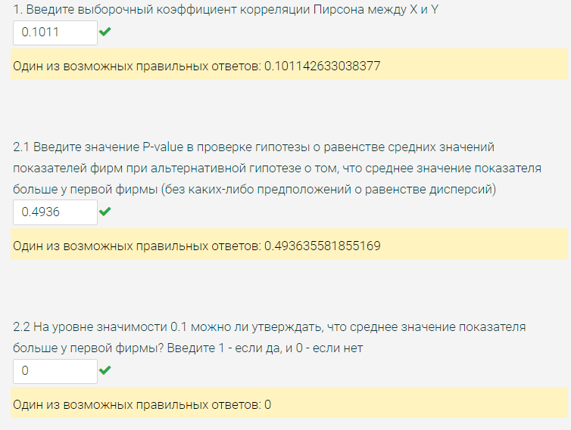
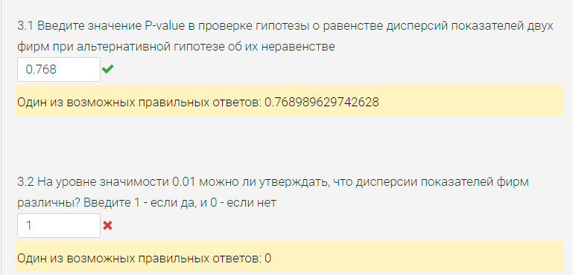
-138.0777 | -171.96
-136.786 | -169.863
-176.1346 | -169.443
-150.2931 | -168.851
-165.9015 | -167.876
-149.5267 | -167.617
-164.6935 | -166.668
-156.708 | -165.773
-172.5975 | -165.757
-144.8347 | -165.407
-117.5949 | -165.264
-173.27 | -165.253
-145.8095 | -165.154
-185.8475 | -164.866
-153.7611 | -163.464
-169.5055 | -163.456
-150.2063 | -163.189
-181.3124 | -162.436
-114.8366 | -162.105
-161.3803 | -161.801
-154.9199 | -161.783
-205.6985 | -160.499
-169.3303 | -160.237
-154.3435 | -160.211
-164.1299 | -159.446
-180.6024 | -159.267
-209.2603 | -157.72
-174.6895 | -157.352
-139.8881 | -157.043
-166.2007 | -156.112
-124.1198 | -155.933
-169.1916 | -155.132
-125.3907 | -155.129
-163.1896 | -155.038
-156.7346 | -154.827
-160.976 | -154.383
-156.5718 | -154.121
-167.3332 | -153.605
-156.0768 | -151.994
-168.1209 | -150.077
-158.0235 | -149.964
-211.3988 | -149.896
-154.4438 | -148.934
-148.1443 | -148.577
-124.3644 | -148.103
-170.2297 | -146.611
-195.0767 | -145.802
-139.6373 | -145.724
-202.6855 | -144.841
-178.2216 | -144.554
-154.9121 | -143.84
-187.4415 | -142.051
-150.2417 | -141.981
-180.6533 | -141.387
-109.8459 | -141.063
-123.6398 | -140.549
-164.0831 | -139.576
-185.3082 | -139.145
-115.5938 | -138.369
-157.4945 | -137.633
-192.405 | -137.221
-122.9731 | -137.179
-126.0337 | -137.053
-160.0072 | -136.378
-145.0953 | -135.979
-124.9031 | -133.479
-175.8205 | -133.391
-195.601 | -133.308
-134.3262 | -132.126
-154.6015 | -131.888
-143.5513 | -130.746
-135.3098 | -130.048
-175.5685 | -129.154
-182.4807 | -126.895
-145.3155 | -124.831
-129.2815 | -122.401
-103.0871 | -109.317
-193.5242 | -108.43
-141.4629 | -106.53
-216.0344 | -103.673
-156.9379 | -77.584

